TRANSPORTE
METODO DE TRANSPORTE (3)

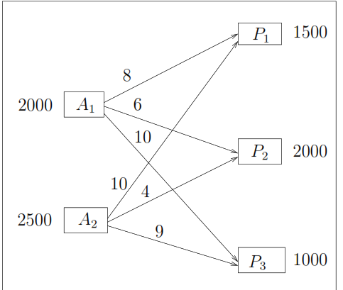

EJ. 1: Supongamos que una empresa productora de barras de pan tiene dos almacenes A1 y A2 desde los cuales debe enviar pan a tres panaderías P1, P2y P3. Las ofertas, las demandas y los costes de envió se dan en el siguiente gráfico.

METODO ESQUINA NOROESTE
 | P1 | P2 | P3 | OFERTA
A1 | 8 | 6 | 10 | 2000
A2 | 10 | 4 | 9 | 2500
DEMANDA | 1500 | 2000 | 1000 | 4500

 | P1 | P2 | P3 | OFERTA |  | Formulacion
A1 | 1500 | 500 | 0 | 2000
A2 | 0 | 1500 | 1000 | 2500 |  | MinZ | x11+x12+x13+x21+x22+x23
DEMANDA | 1500 | 2000 | 1000 | 4500
 |  |  |  |  |  | Restricciones: |  |  | Rest de no negatividad
 | CTT | 30,000 |  |  |  | Oferta | x11+x12+x12=2000 |  | x11+x12+x13+x21+x22+x23≥0
 |  |  |  |  |  |  | x21+x22+x23=2500
 |  |  |  |  |  | Demanda | x11+x21=1500
 |  |  |  |  |  |  | x12+x22=2000
 |  |  |  |  |  |  | x13+x23=1000
METODO COSTO MAS BAJO

 | P1 | P2 | P3 | OFERTA
A1 | 1500 | 0 | 500 | 2000
A2 | 0 | 2000 | 500 | 2500
DEMANDA | 1500 | 2000 | 1000 | 4500

 | CTT | 29500

METODO DE VOGEL

 | P1 | P2 | P3 | OFERTA
A1 | 8 | 6 | 10 | 2000
A2 | 10 | 4 | 9 | 2500
DEMANDA | 1500 | 2000 | 1000 | 4500

 | 1*DIF | 2*DIF
A1 | 2 | 2
A2 | 5 | 1

P1 | 2 | 2
P2 | 2
P3 | 1 | 1

 | P1 | P2 | P3 | OFERTA
A1 | 1500 | 0 | 500 | 2000
A2 | 0 | 2000 | 500 | 2500
DEMANDA | 1500 | 2000 | 1000 | 4500

 | CT | 29500

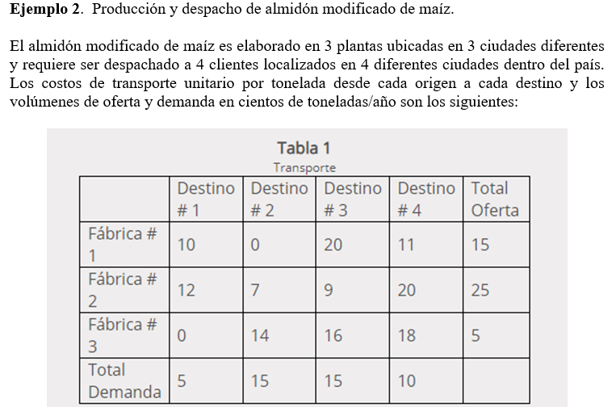

TABLA DE TRANSPORTE
Fabrica/Clientes | Destino #1 | Destino #2 | Destino #3 | Destino #4 | OFERTA | dif*1 | dif*2 | dif*3
Fabrica #1 | 10 | 0 | 20 | 11 | 15 | 1 | 11 | 9
Fabrica #2 | 12 | 7 | 9 | 20 | 25 | 2 | 2 | 11
Fabrica #3 | 0 | 14 | 16 | 18 | 5 | 14 | 2 | 2
DEMANDA | 5 | 15 | 15 | 10
dif*1 | 10 | 7 | 7 | 7
dif*2 |  | 7 | 7 | 7
dif*3 |  |  | 7 | 7

Fabrica/Clientes | Destino #1 | Destino #2 | Destino #3 | Destino #4 | OFERTA
Fabrica #1 | 0 | 15 | 0 | 0 | 15
Fabrica #2 | 0 | 0 | 15 | 10 | 25
Fabrica #3 | 5 | 0 | 0 | 0 | 5
DEMANDA | 5 | 15 | 15 | 10

 | CTT | 335

SOLVER
Fabrica/Clientes | Destino #1 | Destino #2 | Destino #3 | Destino #4 | SUMA | OFERTA
Fabrica #1 | 0 | 5 | 0 | 10 | 15 | 15
Fabrica #2 | 0 | 10 | 15 | 0 | 25 | 25
Fabrica #3 | 5 | 0 | 0 | 0 | 5 | 5
SUMA | 5 | 15 | 15 | 10
DEMANDA | 5 | 15 | 15 | 10

 | CTT | 315

